Sample
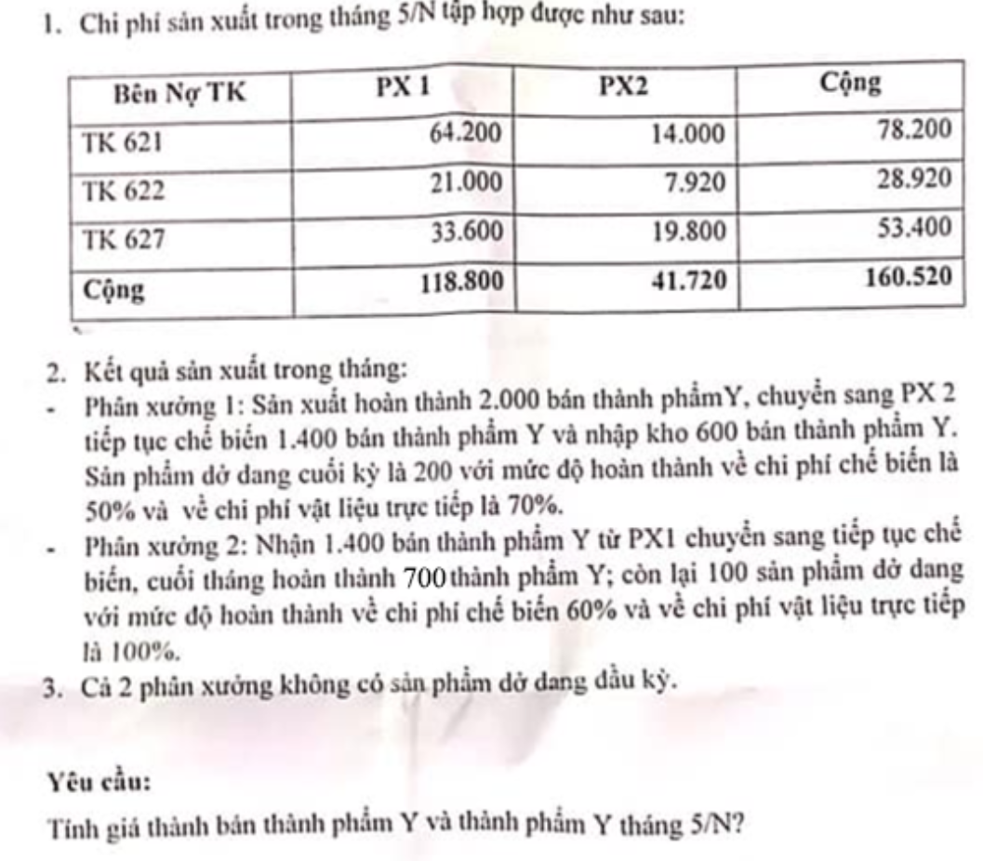
B1: Tính khối lượng dở dang cuối kỳ tương đương PX1
CP | SL | %Hoàn thiện | Khối lượng tg đg
NVLTT | 200 | 70% | 140
NCTT | 200 | 50% | 100
SXC | 200 | 50% | 100

B2: Tính chi phí dở dang cuối kỳ PX1
CP | CP phát sinh | SL dở dang tg đg | SL hoàn thiện | CPDDCK
NVLTT | 64200 | 140 | 2000 | 4200
NCTT | 21000 | 100 | 2000 | 1000
SXC | 33600 | 100 | 2000 | 1600

B3: Lập báo cáo sản xuất PX1
CP | DD ĐK | CPSX TK | DDCK | Giá thành sx | Giá thành đơn vị
NVLTT | 0 | 64200 | 4200 | 60000 | 30
NCTT | 0 | 21000 | 1000 | 20000 | 10
SXC | 0 | 33600 | 1600 | 32000 | 16
Tổng | 0 | 118800 | 6800 | 112000 | 56

B4: Tính khối lượng dở dang cuối kỳ tương đương PX2
 | PX1 | PX2
CP | SL | SL | %Hoàn thiện | Khối lượng tg đg
NVLTT | 100 | 100 | 100% | 100
NCTT | 100 | 100 | 60% | 60
SXC | 100 | 100 | 60% | 60

B5: Tính chi phí dở dang cuối kỳ tương đương PX2
 | PX1
CP | GTĐV | SL Bán tp | Tổng giá thành btp | SL dở dang tg đg | SL Hoàn thiện | Phần CP dở dang ck px1
NVLTT | 30 | 1400 | 42000 | 100 | 600 | 6000
NCTT | 10 | 1400 | 14000 | 60 | 600 | 1273
SXC | 16 | 1400 | 22400 | 60 | 600 | 2036

 | PX2
CP | Chi phí phát sinh | SL dd tg đg | SL hoàn thiện | Phần CP dở dang ck px2
NVLTT | 14000 | 100 | 600 | 2000
NCTT | 7920 | 60 | 600 | 720
SXC | 19800 | 60 | 600 | 1800

B6: Lập báo cáo sản xuất PX2
CP | CPDDĐK | Phần cp ps của px1 | Phần cpdd ck px1 | Phần cp ps của px2 | Phần cpdd ck px2 | Giá thành sản xuất | SL hoàn thiện | Giá thành đơn vị
NVLTT | 0 | 42000 | 6000 | 14000 | 2000 | 48000 | 600 | 80
NCTT | 0 | 14000 | 1273 | 7920 | 720 | 19927 | 600 | 33
SXC | 0 | 22400 | 2036 | 19800 | 1800 | 38364 | 600 | 64

